상품제안서
코르크 파우치 손톱깎이 5종세트 / 손톱깎이세트 | 상품코드: F05166

 |  |  |  |  |  |  | 02-412-0044 | www.easy1.co.kr
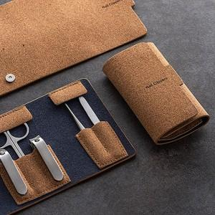

【상세/제작정보】 | ★ 재고확인 필수 / 기본수량미만 제작 별도문의

【인쇄/포장옵션】 | 실크, 레이저 / 포장지포장

【공급단가】 | 수량 | 100~ | 300~ | 500~ | 1,000~ | 3,000~
*VAT별도 | 단가 | 10,920원 | 10,530원 | 10,140원 | 9,750원 | 9,360원

【상품 URL】 | https://easy1.co.kr:443/src/goods_detail.php?gdno=5166

